ログイン画面
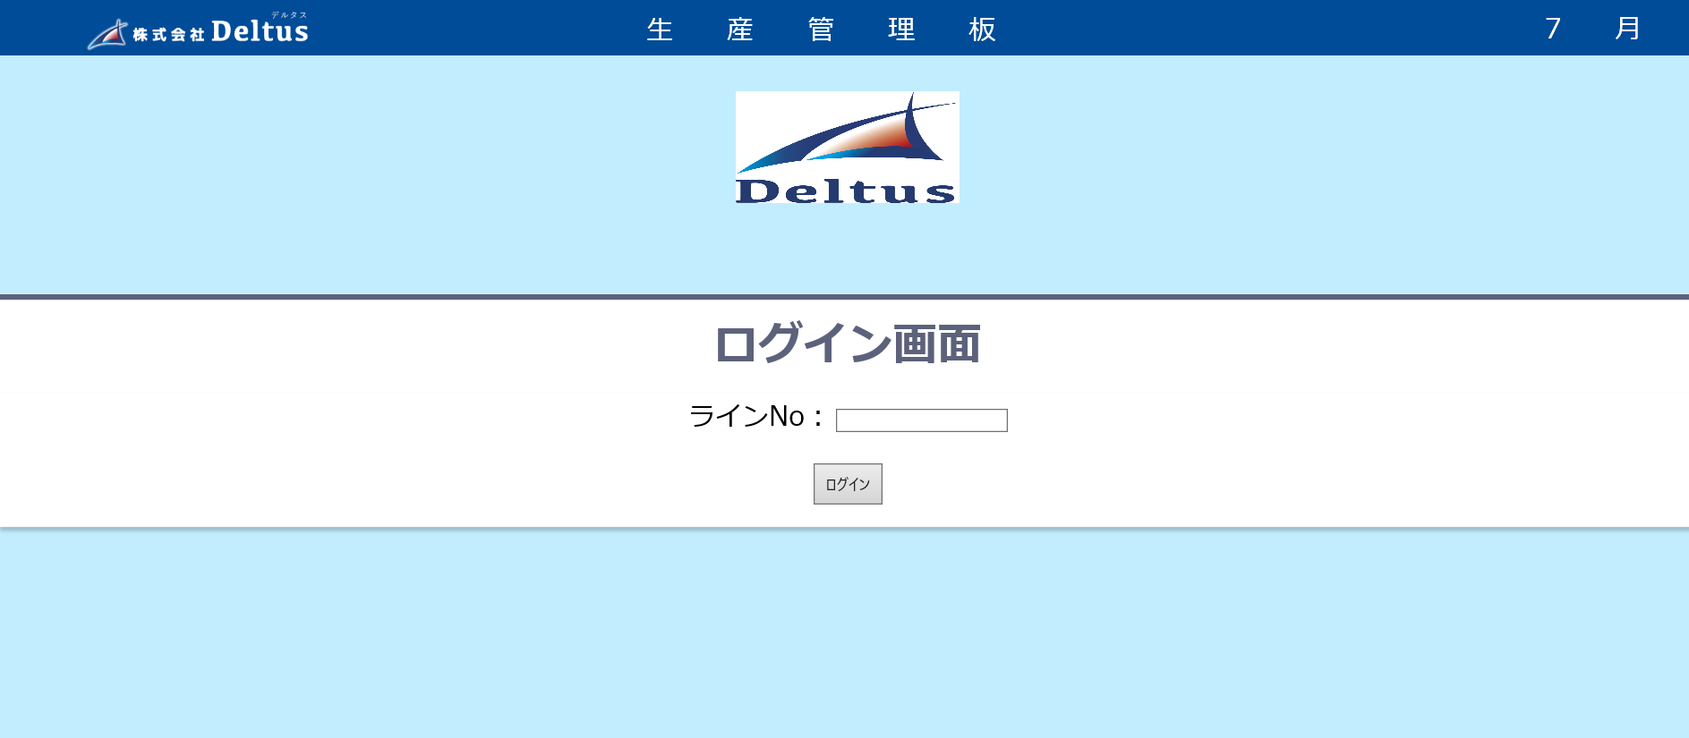

管理者ログイン
ログインID ： ああああああ
パスワード ：あああああああ
生産管理板ログイン

登録されていないラインNOです。 or ラインNOが入力されていません。
登録されていないログインIDです。 or ログインIDが入力されていません。

L-001
パスワードが間違っています。 or パスワードが入力されていません。

ログイン
ログイン

